Sheet4
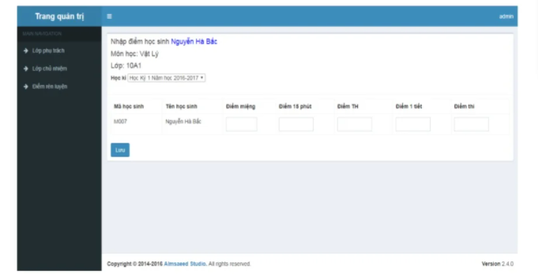
MÀN HÌNH ĐĂNG NHẬP
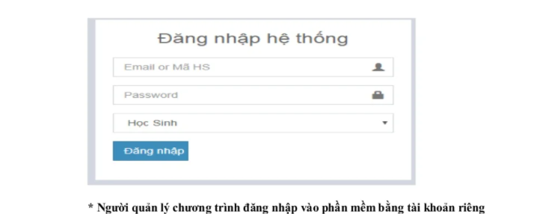
 |  |  | Quản trị

 |  |  | Add | Student | ra file Excel, PDF
 |  |  | Update | Subject
 |  |  | Find | Score | => IN RA Phiếu điểm
 |  |  | Delete

 | GIAO DIỆN CHUNG

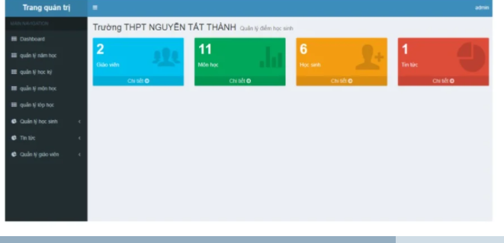

 | QUẢN LÝ SINH VIÊN

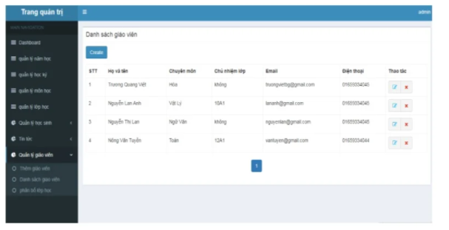

 | QUẢN LÝ MÔN HỌC

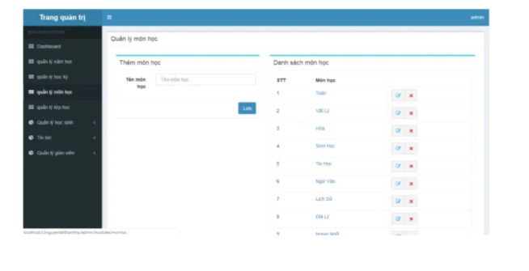

 | QUẢN LÝ ĐIỂM

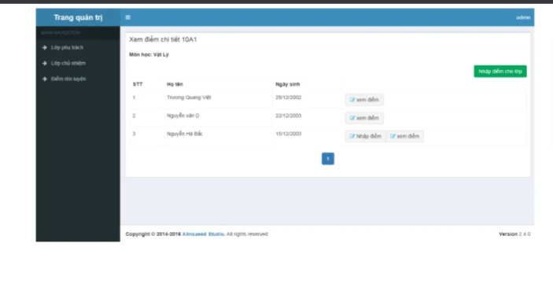

 |  | XEM ĐIỂM & EXPORT

